Sheet2
 | 相似度是比较两个向量（事物 ）的相似程度，通过计算向量之间的夹角距离，距离小，相似度大，距离大，则相似性小。

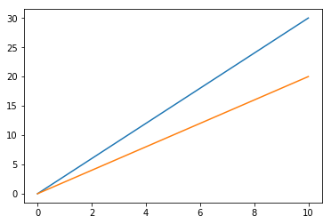

 |  | 评分 | 电影1 | 电影2 | 电影3 | 电影4 | 电影5
 |  | user1 | 8 | 30 | 52 | 74 | 96
 |  | user2 | 10 | 20 | 30 | 40 | 50

 |  | 当用户的观看电影数量增加时，二位向量便成为n维向量

 | item1 | item2
user1 | 2 | 4
user2 | 4 | 8

